原理
一个完整的OpenTSDB HTTP Query请求，分别由OpenTSDB I/O Thread和AsyncHBase I/O Thread完成。 OpenTSDB I/O Thread线程负责处理HTTP Query请求，AsyncHBase I/O Thread负责处理HBase的响应并发送HTTP响应

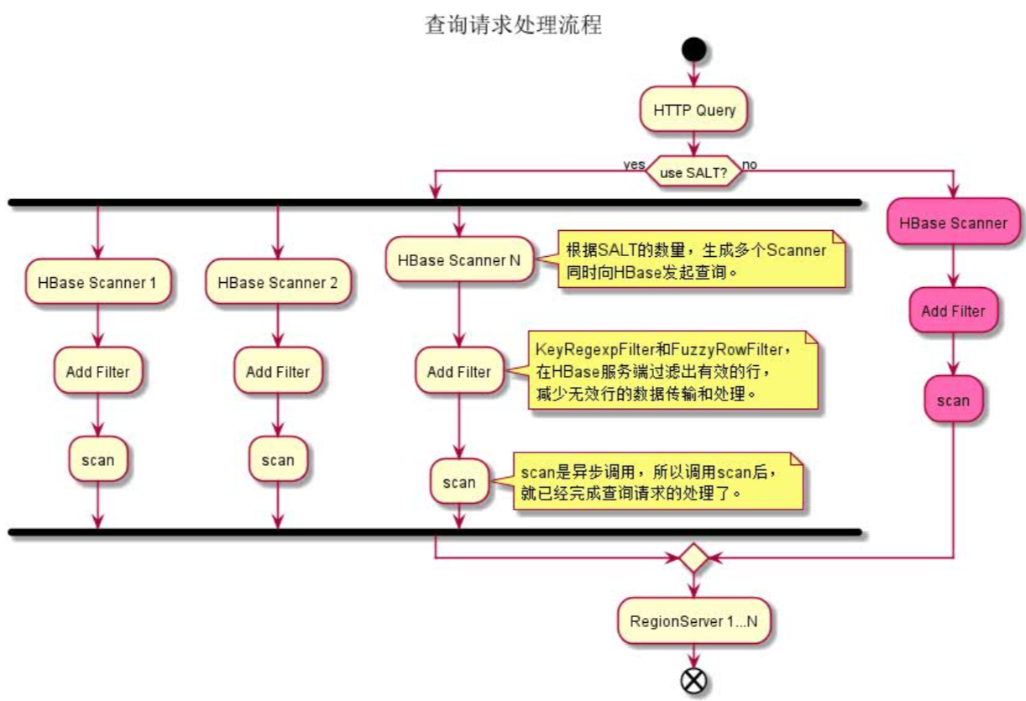

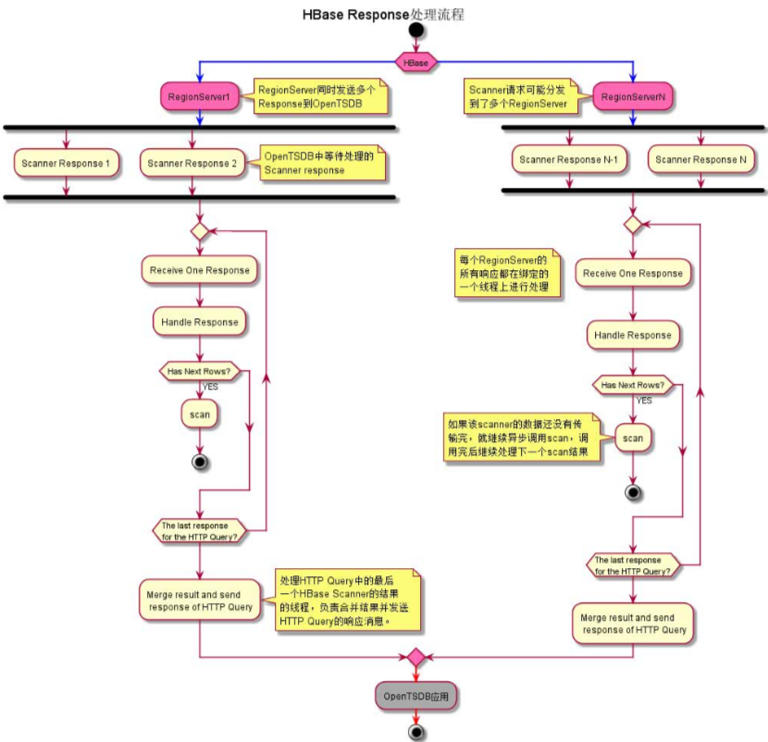

 | 1. 一个HTTP Query所生成的多个Scanner，可能发送到了多个RegionServer上，所以OpenTSDB可能收到多个RegionServer发送过来的scanner结果。 2. 每个RegionServer的scanner结果，都由其绑定的一个线程进行处理。这个线程既负责从socket中接收Scanner结果，也要负责处理这些scanner结果。因此，它只能逐个处理这些Scanner结果。 3. 当处理完一个scanner结果后，如果这个scanner的所有结果还没有传输完，就继续异步调用scan方法，以获得后续的scanner结果。调用完后，就继续处理下一个scanner结果。 4. 当一个scanner的所有结果都已经处理完了，而且这个scanner不是所关联HTTP Query请求的最后一个被处理的Scanner，那么就把处理后的数据暂时缓存起来。然后继续处理下一个scanner结果；如果是最后一个scanner，就把这个HTTP Query请求的所有scanner结果进行合并，生成一个HTTP Query的Response，并发送回到OpenTSDB应用。

